Feuil1
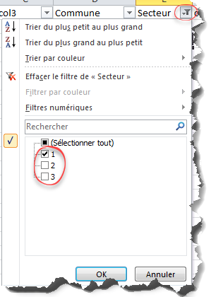
col1 | col2 | col3 | Commune | Secteur | col6 | col7 | col8 | col9 | col10
 |  |  | Toulouse | 1
 |  |  | Pau | 1

